Plan1
Código | Descrição | Status | Observação
RN-0001 | Se a solicitação de agendamento não puder ser atendida, o paciente é informado e o processo encerrado.
RN-0002 | O paciente deve solicitar reagendamento da consulta com 24hrs de antecedência, a solicitação é atendida e o processo é encerrado.
RN-0003 | Se a solicitação de reagendamento não puder ser atendida, o paciente é informado e o processo encerrado. | Duplicada com RN-0001 | Tati: RN-0001 é sobre o agendamento RN-003 é sobre o reagendamento.
RN-0004 | Se o paciente solicitar o reagendamento da consulta depois do prazo de 24hrs de antecedência, será gerada uma cobrança para o mesmo conforme previsto em contrato e o processo é encerrado.
RN-0005 | O paciente deve solicitar o cancelamento da consulta com 24hrs de antecedência, a solicitação é atendida e o processo é encerrado.
RN-0006 | Se o paciente solicitar o cancelamento da consulta depois do prazo de 24hrs de antecedência, será gerada uma cobrança para o mesmo como previsto em contrato e o processo é encerrado. | Duplicada com RN-0003 | Tati: Não esta duplicada. Refere-se ao cancelamento e a regra de cobrança.
RN-0007 | Se o paciente realizou a confirmação da consulta com menos de 24hrs do seu início, a consulta é confirmada.
RN-0008 | Se o paciente não compareceu no dia e horário agendado, é gerada a cobrança prevista em contrato e o processo é encerrado. | Não vamos mencionar a cobrança? | Tati: Deve ser reescrita. Posso refazer. Update - reescrita
RN-0009 | A cobrança para empresa deve ser gerada apenas para o serviço "Avaliação"
RN-0010 | O pagamento do atendimento deve ser solicitado ao paciente apenas para o serviço “Análise Clínica”.
RN-0011 | O laudo de avaliação deve ser arquivado fisicamente por 5 anos;
RN-0012 | O prontuário do paciente deve ser arquivado fisicamente por 5 anos;
RN-0013 | A cobrança é enviada para as empresas parceiras entre o dia 30 do mês corrente e o dia 1º do mês seguinte. | Reescrever regra? Da a impressão que a cobrança deve ser enviando dentro de um mês | Tati: Sim, vamos reescrever. Posso reescrever. Update - reescrita
RN-0014 | As empresas devem efetuar o pagamento entre os dias 10 e 15 de cada mês
RN-0015 | Uma nova cobrança é enviada por e-mail após a constatação da pendência financeira. | Para quem? Empresa? Particular? EMPRESA | Tati: Alisson, por favor reveja esta regra e a reescreva, se necessário. Verifiquei o diagrama, mas não entendi o contexto para reescreê-la. Alisson: pelas nossas conversas arquivadas, é mais ou menos isso que ela faz, quando não acerta por e-mail, é por telefone | >>>>>>>>>>>>>> | 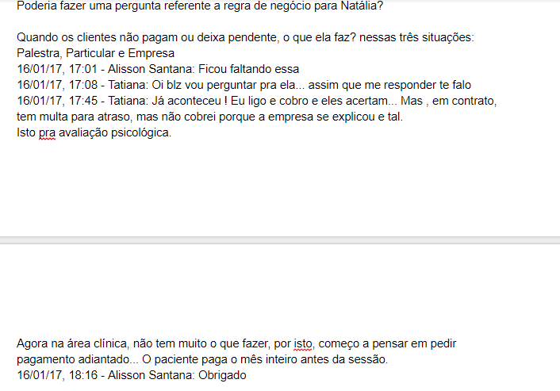
RN-0016 | A cobrança é gerada no mesmo dia após a finalização da Palestra.
RN-0017 | O pagamento deve ser efetuado em até 5 dias úteis à partir da data de finalização da Palestra.
RN-0018 | Uma nova cobrança é enviada por e-mail ou o acerto verbal por telefone. | Para quem? Empresa? Particular? PALESTRA | Tati: Alisson, por favor explicar e reescrever a regra, se n Alisson: pelas nossas conversas arquivadas, é mais ou menos isso que ela faz, quando não acerta por e-mail, é por telefone | >>>>>>>>>>>>>>
RN-0019 | A cobrança é gerada no mesmo dia após a finalização da consulta.
RN-0020 | O pagamento deve ser realizado no ato da cobrança em dinheiro em espécie. | Mencionar que é particular? | Tati: Sim, regra deve ser reescrita. Posso reescrever. Update - Reescrita.
RN-0021 | Um acordo verbal é realizado e o pagamento pode ser efetuado posteriormente por transferência bancária, antes do próximo atendimento. | Para quem? Empresa? Particular? | Tati: Verificar com quem gerou a regra. Entendo que seja Update - regra reescrita
RN-0022
RN-0023
RN-0024
RN-0025
RN-0026 | A assistente deverá enviar uma proposta de novas parcerias para as empresas, e aguardar um retorno da proposta enviada.
RN-0027 | Uma empresa também porderá entrar em contato e solicitar uma proposta de parceria
RN-0028 | A assistente ou a psicóloga poderá negociar a proposta recebica ou uma contra proposta da empresa.
RN-0029 | Somente usuários do grupo 'Administrador' podem criar, editar ou excluir um serviço.
RN-0030 | Não será permitida a edição do nome de um serviço, sendo necessário, portanto, a inclusão de um novo serviço com o nome desejado. | Isso se mantém? Não faz muito sentido | Tati: Não faz sentido mesmo, uma vez que estamos tratando o serviço como CRUD. Update - Alexandre, reveja a regra e a mesma não está associada a nenhum diagrama. | Alexandre: Falamos da RN-0031? Se for ela, sugiro a exclusão, visto que essa regra se adequa mais a um requisito de sistema.
RN-0031 | Não será permitida a edição do CNPJ de uma empresa, sendo necessário, portanto, a inclusão de uma nova empresa com o CNPJ desejado. | Se houver o mesmo nome, vamos excluir a antiga? Pode duplicar a empresa e ter apenas o cpnj diferente, evitar registros duplicados | Tati: Pelos desenhos que fizemos, entendo que o CNPJ é uma chave primaria, e na maioria das vezes (Falando em mundo real) as razões sociais - nome - podem ser iguais, mas com CNPJ diferentes. Update - Alexandre, reveja a regra e a mesma não está associada a nenhum diagrama. | Alexandre: Concordo Tati: "e na maioria das vezes (Falando em mundo real) as razões sociais - nome - podem ser iguais, mas com CNPJ diferentes."
RN-0032 | Não será permitida a edição do CPF de um usuário, sendo necessário, portanto, a inclusão de um novo usuário com o CPF desejado. | Se houver o mesmo nome, vamos excluir a antiga? Pode duplicar a empresa e ter apenas o cpnj diferente, evitar registros duplicados | Tati: Pelos desenhos que fizemos, entendo que o CPF é uma chave primaria, e na maioria das vezes (Falando em mundo real) os nomes - podem ser iguais, mas com CPFs diferentes. Update - Alexandre, reveja a regra e a mesma não está associada a nenhum diagrama.

 | Temos um buraco na númeração das regras, devemos acertar ou assim está correto? Não me lembro |  | Tati: São regras excluídas, lembro que o Takai disse que não precisaríamos renumerá-las. Mantemos assim ou alteramos?

 |  | Alexandre: Pessoal, dá uma olhada na sugestão abaixo. Quando estava montando o processo de Palestra, cujo processo de agendamento é igual ao de consulta e avaliação, notei que pode ter alguma inconsistência.
Reagendar Palestra (como está)
1 - Recepcionista recebe solicitação de reagendamento de palestra;
RN-0034: A empresa deve solicitar o reagendamento da palestra com 24 horas de antecedência, a solicitação é atendida e o processo é encerrado.
2 – Recepcionista verifica o agendamento da empresa;
3- Recepcionista verifica agenda e informa à empresa os horários disponíveis;
RN-0035: Se a solicitação de reagendamento não puder ser atendida, a empresa é informada e o processo encerrado.
4 – Recepcionista realiza o reagendamento da palestra;
RN-0036: Se a empresa solicitar o reagendamento da palestra depois do prazo de 24hrs de antecedência, será gerada uma cobrança conforme previsto em contrato e o processo é encerrado.
5 - Recepcionista realiza o retorno da solicitação de reagendamento;
6 – O processo é encerrado.
Reagendar Palestra (sugestão de mudança)
1 - Recepcionista recebe solicitação de reagendamento de palestra;
2 – Recepcionista verifica o agendamento da empresa;
RN-0036: Se a empresa solicitar o reagendamento com menos de 24 horas de antecedência, é informada de que será gerada uma cobrança conforme previsto em contrato. Caso a empresa desista da solicitação de reagendamento, o processo é encerrado.
3- Recepcionista verifica agenda e informa à empresa os horários disponíveis;
RN-0035: Se a solicitação de reagendamento não puder ser atendida, a empresa é informada e o processo encerrado.
4 – Recepcionista realiza o reagendamento da palestra;
5 - Recepcionista realiza o retorno da solicitação de reagendamento;
6 – O processo é encerrado.

